BDI
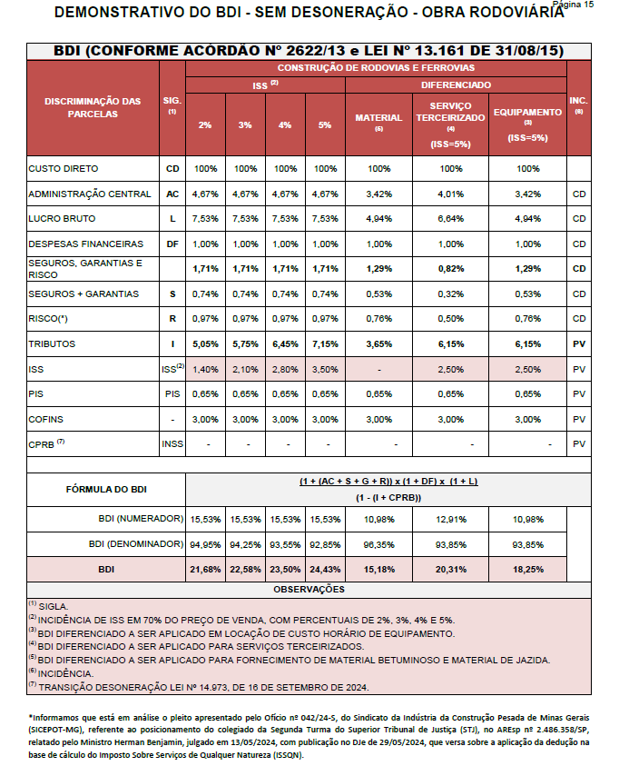

________________________________
RODRIGO IURY PENA DE MOURA CREA-MG 221.401/D
________________________________
SELMA MARIA MORAIS DOS SANTOS PREFEITA MUNICIPAL

